상품제안서
나이테 휴대용 에그 손난로 | 상품코드: F31781

 |  |  |  |  |  |  | 02-412-0044 | www.easy1.co.kr
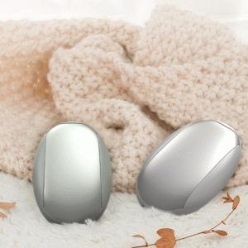

【상세/제작정보】 | - 택배비 1박스 5,500원(VAT포함) 발생

【인쇄/포장옵션】 | 레이저, 컬러필름인쇄 / 포장지포장

【공급단가】 | 수량 | 100~ | 300~ | 500~ | 1,000~ | 3,000~
*VAT별도 | 단가 | 7,920원 | 7,780원 | 7,590원 | 7,450원 | 7,260원

【상품 URL】 | https://dev.easy1.co.kr:443/src/goods_detail.php?gdno=31781

